상품제안서
크리스탈 감사패 공로패 112-4 | 상품코드: S17618

 |  |  |  |  |  |  | 02-713-8555 | www.synergygift.co.kr
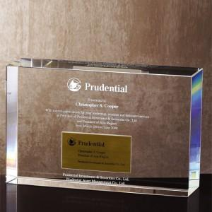

【상세/제작정보】

【인쇄/포장옵션】 | 풀칼라 / 별도문의

【공급단가】 | 수량 | 4~ | 30~ | 50~ | 100~ | 500~
*VAT별도 | 단가 | 81,250원 | 76,870원 | 73,120원 | 71,250원 | 70,000원

【상품 URL】 | https://www.synergygift.co.kr:443/src/goods_detail.php?gdno=7889

